Ark1
Ansvarlig:
Dato:
Arrangement:
 | BUDGET
 |  | Uden moms | Med Moms
Salg I alt |  |  | 0 kr

 |  |  | 0.00 kr
 |  |  | 0.00 kr
 |  |  | 0.00 kr
 |  |  | 0.00 kr
 |  |  | 0.00 kr
 |  |  | 0.00 kr
 |  |  | 0.00 kr
 |  |  | 0.00 kr
 |  |  | 0.00 kr
 |  |  | 0.00 kr

Dækningsbidrag |  | 0 kr | 0.00 kr
 |  | -
Komision Ø-ferie |  | 0 kr | 0 kr
Komision stohf |  | 0 kr | 0 kr
 |  | -
Total |  | 0 kr | 0 kr

 | Komision ferie procent | 12%
 | Storf. Procent | 10%

For at tilføje en eller flere udgiftsposter:
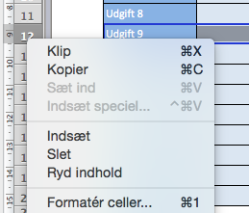
 |  | Højre klik på rækkerne i venstre side mellem nummer 5 og 12 og tryk indsæt.

